电器
宜宾市第二生活垃圾焚烧环保发电项目（一期）生活电器设备采购预算控制价表
序号 | 位置 | 电器名称 | 拟选品牌规格型号 | 单位 | 数量 | 预算单价（元） | 预算总费用（元） | 比价 |  |  | 备注（可单独说明拟选定的型号）
 |  |  |  |  |  |  |  | 单位1名称 | 单位2名称 | 单位3名称
1 | 宿舍 | 洗衣机 | 小天鹅 TB80V23DB 波轮 全自动 一级能效 8公斤 直驱变频电机 9小时预约 除螨 | 台 | 88 | 959.00 | 84,392.00 | 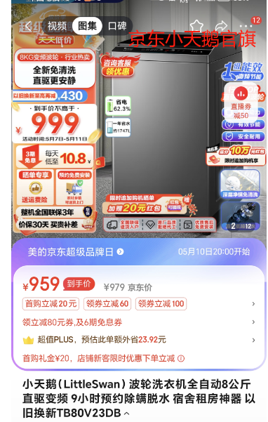 | 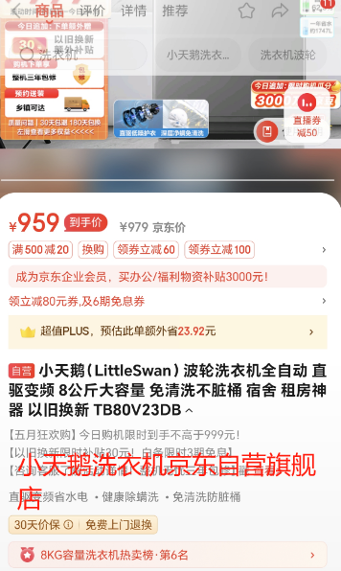 | 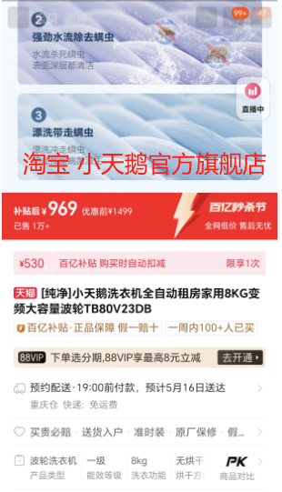
2 |  | 电视机 | TCL雷鸟 雀5 43F275C 43英寸电视 4K超高清 护眼防蓝光 超薄全面屏 2+32GB 智能液晶平板电视机 开机无广告 | 台 | 88 | 1,122.00 | 98,736.00 | 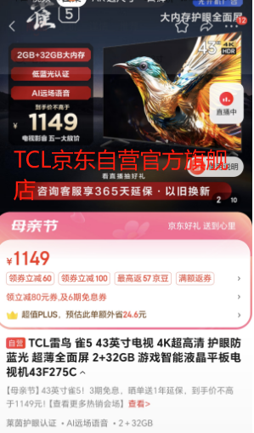 | 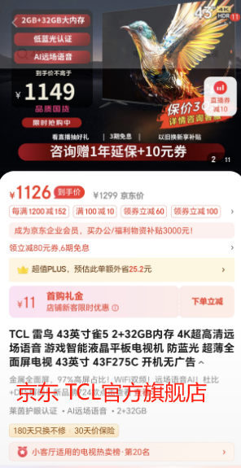 | 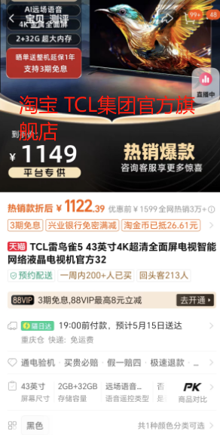
3 |  | 冰箱 | 美的112升（474*505*1050mm） BCD-112CM 两门双开门双温 小冰箱 灵活摆放 节能低音 深冷速冻 | 台 | 88 | 698.00 | 61,424.00 | 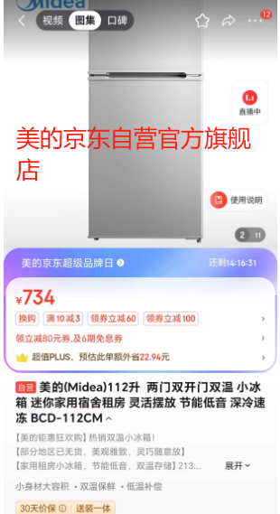 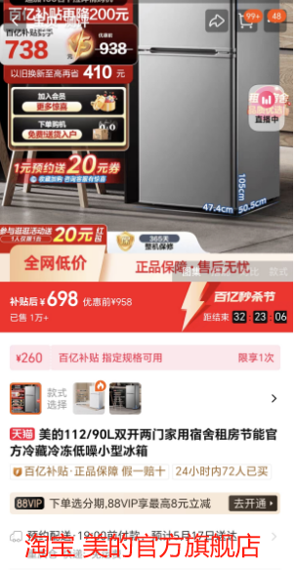 |  | 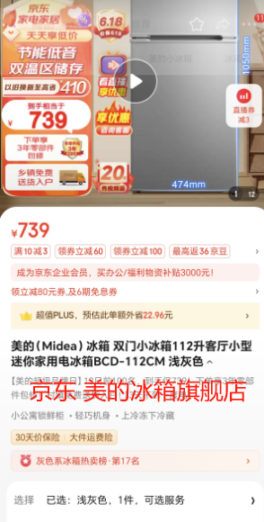
4 | 食堂 | 电视机 | TCL电视 75V8E 75英寸 120Hz 高色域 2+32GB MEMC防抖大屏 4K高清 液晶智能平板电视 | 台 | 2 | 2,999.00 | 5,998.00 | 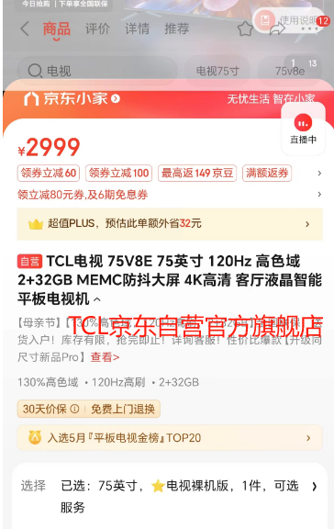 | 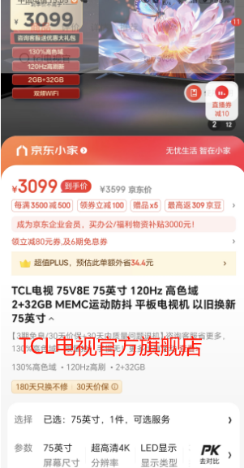 | 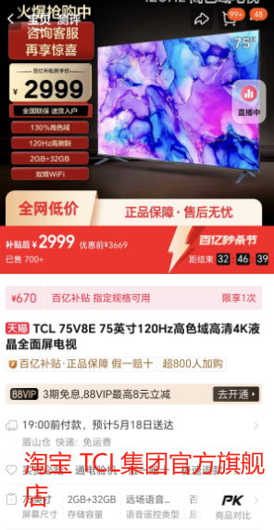
5 |  | 电热水器 | 海尔 EC8002-MG7U1 80升 金刚无缝胆 净水洗 全瓷自清洁 3300W变频大功率速热 免换镁棒 wifi 一级能效 防电墙 | 台 | 2 | 1,479.00 | 2,958.00 | 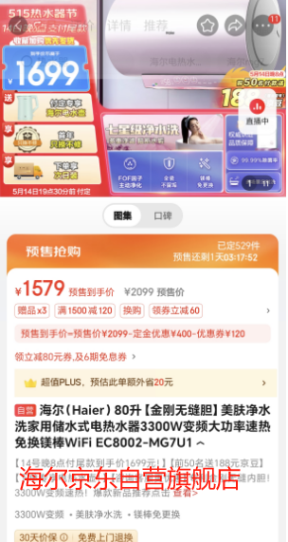 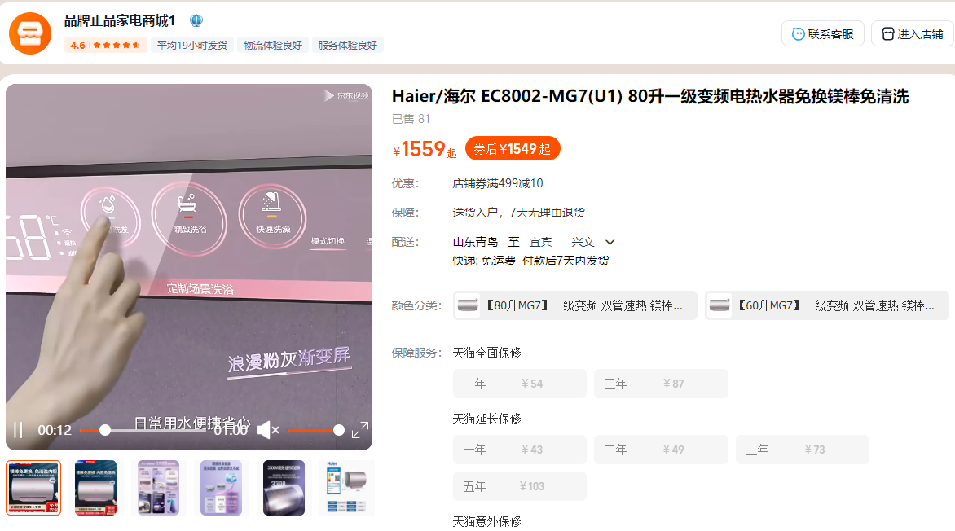 | 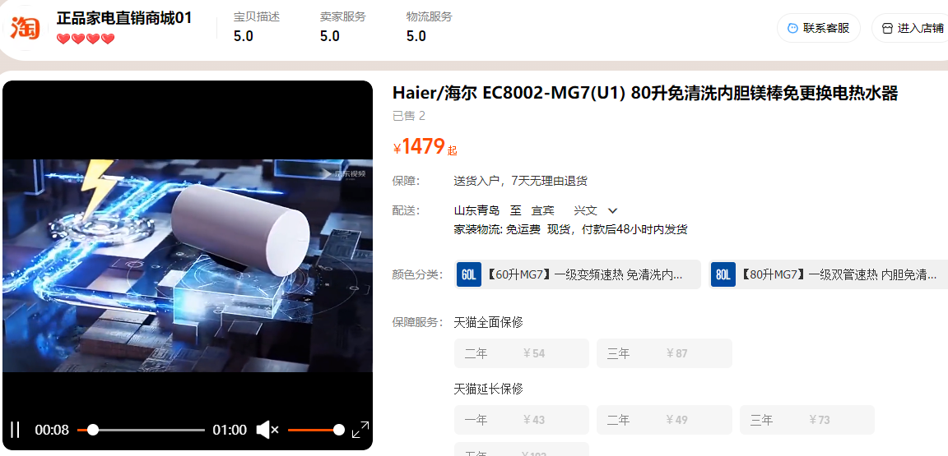
6 | 主厂房 | 电热水器 | 海尔 EC8002-MG7U1 80升 金刚无缝胆 净水洗 全瓷自清洁 3300W变频大功率速热 免换镁棒 wifi 一级能效 防电墙 | 台 | 4 | 1,479.00 | 5,916.00 | 同上 | 同上 | 同上
合计 |  |  |  |  |  |  | 259,424.00

注：1、本次电器采购包含产品、运输、安装、调试、卫生清理等全部费用。 2、产品验收合格后，合同价款3%作为质保金，质保期限两年。

